Лист1
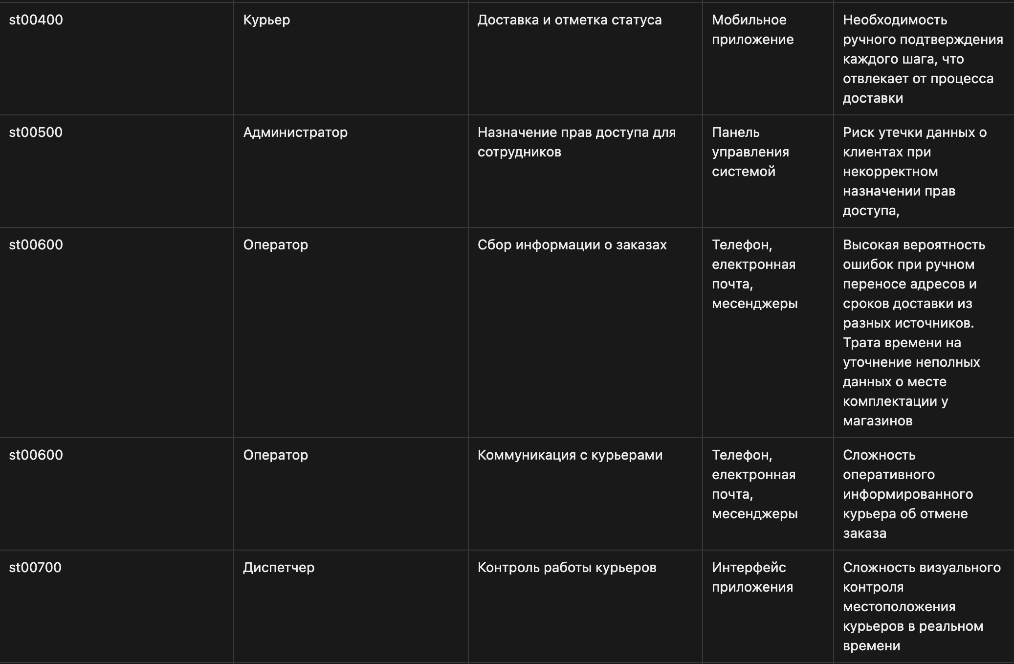
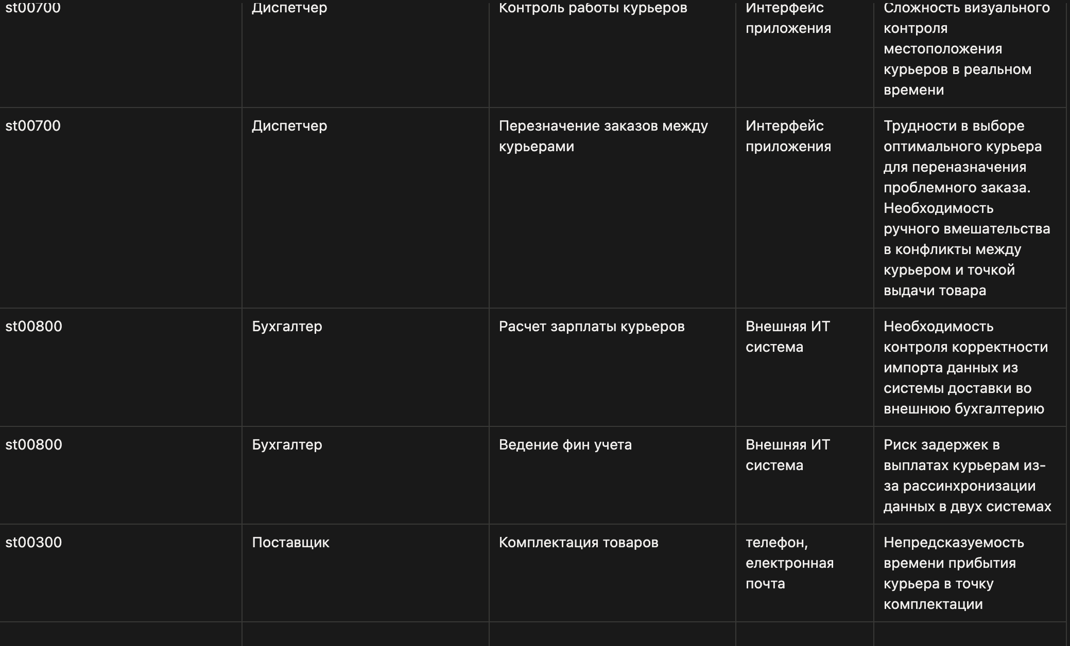
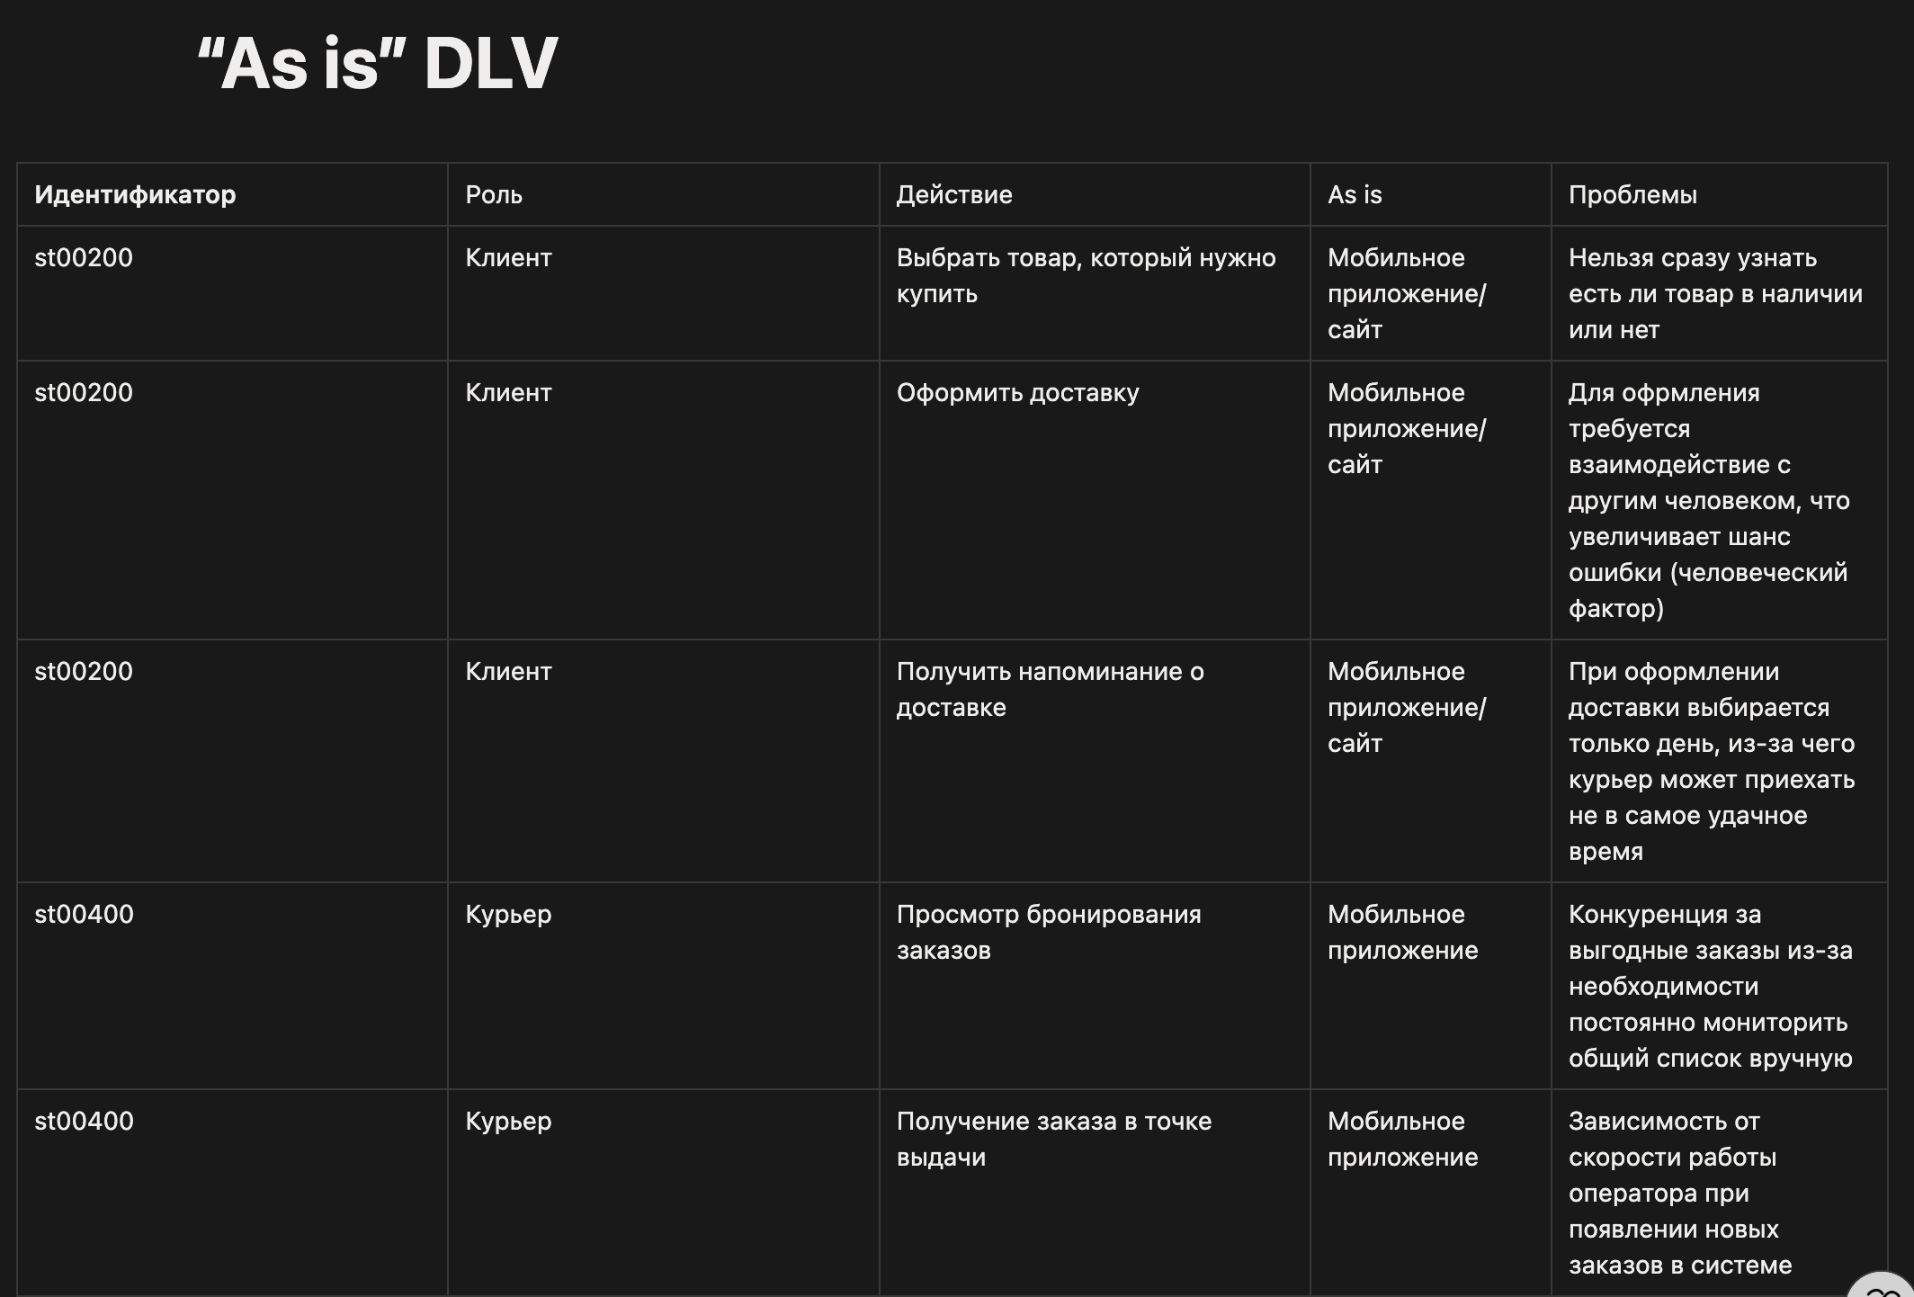

Ссылка на Notion - https://www.notion.so/As-is-DLV-352f8f2afe7680759a75d19bf538137c?source=copy_link

